Sheet1
SURAT KETERANGAN BEKERJA ISOMAN

Kepada Yth,
HR Dept.
Jakarta, 16 Januari 2022

Yang bertanda tangan dibawah ini :
Nama : Taufik Maulana
NIP : MIS
Divisi : 03216
dengan ini menyatakan bahwa selama isoman (isolasi mandiri di rumah) covid19 dari tanggal 3 sd tanggal 15
dengan total selama 9 hari kerja.
Mohon ijin untuk tidak bekerja / masuk kerja, dikarena sakit / istirahat total isoman terhitung selama 3 hari kerja
dan saya tetap bekerja ketika isoman di rumah (wfh) terhitung selama 6 hari kerja.
Demikian permohonan surat keterangan bekerja isoman saya, untuk dapat dipertimbankan sebagaimana mestinya.

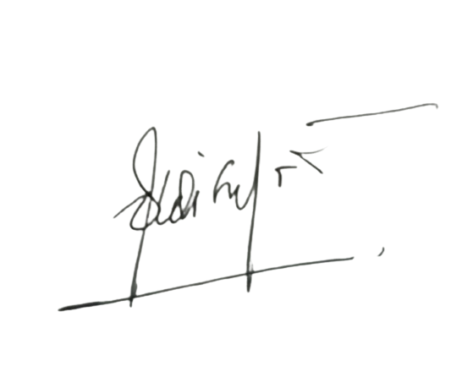
Yang bersangkutan Atasan Kepala Divisi HR Dept
(……………………) (…DIDI . S ..) (……………..…) (……………..…)

